Sheet1


 | 逻辑层 |  |  |  |  |  |  |  | 表现层
 | 天梯 |  |  |  |  |  |  |  | 头像段位显示
 | 意图：这是游戏中最核心的部分，将主导游戏中主要的荣誉和奖励。
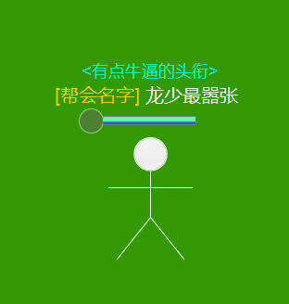
 | 简述：天梯是玩家PK战斗的记录和评级，评级越高，奖励越好，奖励以邮件的方式发放。

 | 逻辑层
 | 分阶
 | 段位分级： | 青铜 | 1~3级 | （80分1级） |  |  |  |  | 段位展示（icon）
 |  | 白银 | 1~3级 | （80分1级）
 |  | 黄金 | 1~4级 | （100分1级）
 |  | 铂金 | 1~5级 | （110分1级）
 |  | 钻石 | 1~5级 | （110分1级）
 |  | 天人阶 | 1~999级 | （110分1级）

 | 逻辑层 |  |  |  |  |  |  |  | 表现层
 | 升阶规则 |  |  |  |  |  |  |  | 公告
 | 1，当分数满足升阶要求时自动升阶，低于阶段最低分数时降阶，降到青铜1级0分后不会再降。 |  |  |  |  |  |  |  | 杀人公告（玩家名用黄色，地图名用蓝色。）
 | 2，玩家初始为青铜1级80分。 |  |  |  |  |  |  |  |  | 当玩家杀死另一个玩家时：“玩家XXX在XXX地图杀死了XXXX！”
 | 3，杀人获得分数，被杀失去分数，具体看下表 |  |  |  |  |  |  |  |  |  | 以下公告是在杀人公告后1秒发出
 |  | D/K | 青铜 | 白银 | 黄金 | 铂金 | 钻石 | 天人 |  |  | 当玩家在10秒之内未死连续杀死了3个人：“玩家XXX已经连杀3人，大杀特杀了！” |  | 绿色
 |  | 青铜 | 4 | 4 | 4 | 4 | 4 | 4 |  |  | 当玩家在10秒之内未死连续杀死了4个人：“玩家XXX已经连杀4人，杀人如麻了！” |  | 蓝色
 |  | 白银 | 4 | 4 | 4 | 4 | 4 | 4 |  |  | 当玩家在10秒之内未死连续杀死了5个人：“玩家XXX已经连杀5人，无人能挡了！” |  | 紫色
 |  | 黄金 | 5 | 4 | 4 | 4 | 4 | 4 |  |  | 当玩家在10秒之内未死连续杀死了6个人：“玩家XXX已经连杀6人，杀得变态了！” |  | 橙色
 |  | 铂金 | 6 | 5 | 4 | 4 | 4 | 4 |  |  | 当玩家在10秒之内未死连续杀死了7个人：“玩家XXX已经连杀7人，跟妖怪一样了！” |  | 橙色
 |  | 钻石 | 9 | 6 | 5 | 4 | 4 | 4 |  |  | 当玩家在10秒之内未死连续杀死了8个人：“玩家XXX已经连杀8人，杀得跟如同神一般了！” |  | 橙色
 |  | 天人 | 12 | 9 | 6 | 5 | 4 | 4 |  |  | 当玩家在10秒之内未死连续杀死了9个或者更多人：“玩家XXX已经超越神了！” |  | 红色
 | 4，组队分数平分给队伍，余数按顺序从队长开始向下依次分完为止。 |  |  |  |  |  |  |  | 复仇公告
 | 5，分数为0分的不再丢分，杀他的也不能获取分。 |  |  |  |  |  |  |  |  | 当玩家杀死了1分钟之内杀死自己的玩家时，替换杀人公告：“玩家XXX在XXX地图杀死了XXX！复仇成功！”
 | 6，如果降阶，则会从低一阶的最高等级满分开始减少分数。 |  |  |  |  |  |  |  |  | 当玩家杀死了1分钟之造成连杀的玩家，替换杀人公告：“玩家XXX在XXX地图杀死了XXX，成功阻止了XXX疯狂的杀戮！”
 | 7，天人阶后有排位名次，按K/D算（精确到小数点后3位），同样分数的以上榜时间早的排前。 |  |  |  |  |  |  |  |  | （如果同时满足阻止杀人和复仇杀人，只公告阻止杀人）
 |  |  |  |  |  |  |  |  | PS：杀人个数是根据最后一刀是谁杀的来计算的。
 | 逻辑层
 | 赛季制度
 | 1，比赛以赛季的形式为主，通常是1个月1个赛季，每个赛季完的时候清楚保留段位，清零当前段位的等级、分数。
 | 2，排行榜以当区当赛季的分数为准，前10名有特殊奖励（待定奖励）
 | 3，每个赛季完结的时候按照段位通过邮件发送奖励

 |  |  | 界面1




 | 1级1颗星
 | 2级2颗星
 | 3级3颗星
 | 4级4颗星
 | 5级5颗星
星星数量代表这一阶的等级

如果是神阶，用一颗彩色的星星*数量



 |  |  |  |  |  |  |  |  |  |  |  | 排行榜最多显示200个
 |  |  | 界面2

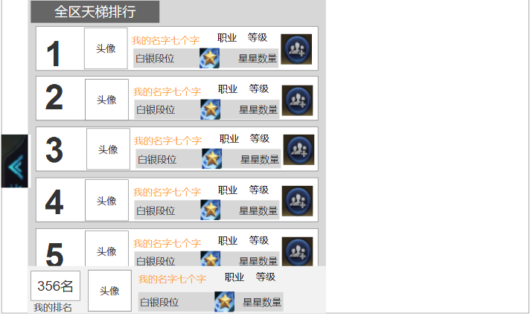
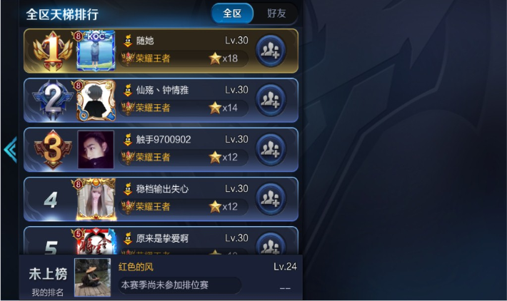

 |  |  | 界面3

